Echeanciers
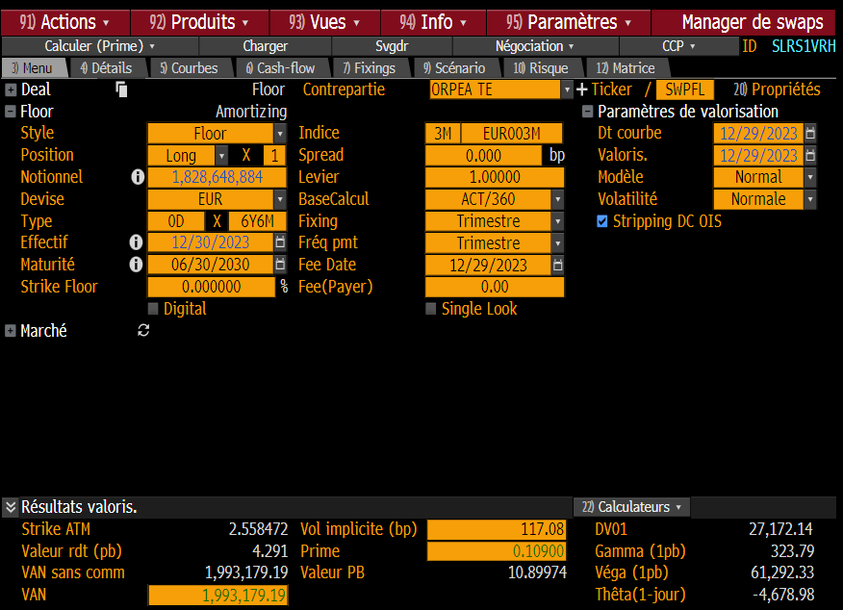
Obs_Date | Couverture G0 avec Swap non Flooré | Obs_Date | Dette sans floor
2016-01-01 | 23,737,500 | 2021-12-30 | 668,796,275.60
2016-01-08 | 23,737,500 | 2022-01-06 | 678,510,226.73 |  |  | Swap non flooré | Dette G0 non flooré V2
2016-01-15 | 143,737,500 | 2022-01-13 | 667,986,081.55 | 2023-12-30 | 2024-03-30 | 1,828,648,884 | 284,906,375
2016-01-22 | 143,737,500 | 2022-01-20 | 667,741,949.69 | 2024-03-30 | 2024-06-30 | 1,839,925,829 | 269,666,694
2016-01-29 | 143,737,500 | 2022-01-27 | 667,421,089.50 | 2024-06-30 | 2024-09-30 | 2,239,202,943 | 249,607,743
2016-02-05 | 143,737,500 | 2022-02-03 | 664,929,836.97 | 2024-09-30 | 2024-12-30 | 2,339,052,893 | 245,122,820
2016-02-12 | 143,737,500 | 2022-02-10 | 664,597,576.81 | 2024-12-30 | 2025-03-30 | 2,288,328,573 | 212,093,693
2016-02-19 | 143,737,500 | 2022-02-17 | 755,597,576.81 | 2025-03-30 | 2025-06-30 | 1,942,601,219 | 200,943,378
2016-02-26 | 143,737,500 | 2022-02-24 | 755,106,016.25 | 2025-06-30 | 2025-09-30 | 1,666,875,248 | 179,792,242
2016-03-04 | 143,737,500 | 2022-03-03 | 755,102,586.89 | 2025-09-30 | 2025-12-30 | 1,466,148,185 | 149,036,500
2016-03-11 | 143,737,500 | 2022-03-10 | 754,767,469.92 | 2025-12-30 | 2026-03-30 | 1,255,421,028 | 144,544,618
2016-03-18 | 143,737,500 | 2022-03-17 | 753,959,581.79 | 2026-03-30 | 2026-06-30 | 772,692,808 | 138,498,446
2016-03-25 | 143,737,500 | 2022-03-24 | 735,872,973.93 | 2026-06-30 | 2026-09-30 | 371,963,215 | 101,874,989
2016-04-01 | 213,531,250 | 2022-03-31 | 732,195,394.35 | 2026-09-30 | 2026-12-30 | 71,166,265 | 88,577,679
2016-04-08 | 293,531,250 | 2022-04-07 | 720,716,150.98 | 2026-12-30 | 2027-03-30 | 70,524,976 | 77,373,649
2016-04-15 | 293,531,250 | 2022-04-14 | 720,189,287.15 | 2027-03-30 | 2027-06-30 | 69,773,357 | 73,249,410
2016-04-22 | 293,531,250 | 2022-04-21 | 733,753,920.18 | 2027-06-30 | 2027-09-30 | 69,064,196 | 74,473,846
2016-04-29 | 343,531,250 | 2022-04-28 | 733,333,462.88 | 2027-09-30 | 2027-12-30 | 68,400,101 | 59,765,913
2016-05-06 | 343,531,250 | 2022-05-05 | 731,921,322.61 | 2027-12-30 | 2028-03-30 | 67,735,396 | 57,412,971
2016-05-13 | 343,531,250 | 2022-05-12 | 731,836,381.19 | 2028-03-30 | 2028-06-30 | 67,070,079 | 56,667,739
2016-05-20 | 343,531,250 | 2022-05-19 | 731,746,902.91 | 2028-06-30 | 2028-09-30 | 65,897,239 | 49,250,482
2016-05-27 | 343,531,250 | 2022-05-26 | 731,347,449.68 | 2028-09-30 | 2028-12-30 | 65,230,690 | 45,324,651
2016-06-03 | 343,531,250 | 2022-06-02 | 731,345,562.88 | 2028-12-30 | 2029-03-30 | 64,563,522 | 49,068,036
2016-06-10 | 343,531,250 | 2022-06-09 | 731,030,691.04 | 2029-03-30 | 2029-06-30 | 64,563,522 | 51,869,753
2016-06-17 | 343,531,250 | 2022-06-16 | 730,202,426.07 | 2029-06-30 | 2029-09-30 | 64,563,522 | 49,833,335
2016-06-24 | 343,531,250 | 2022-06-23 | 729,627,851.56 | 2029-09-30 | 2029-12-30 | 64,563,522 | 48,734,397
2016-07-01 | 343,325,000 | 2022-06-30 | 725,041,256.63 | 2029-12-30 | 2030-03-30 | 64,563,522 | 45,736,747
2016-07-08 | 343,325,000 | 2022-07-07 | 753,399,259.10 | 2030-03-30 | 2030-06-30 | 64,563,522 | 43,683,286
2016-07-15 | 343,325,000 | 2022-07-14 | 752,868,957.59
2016-07-22 | 343,325,000 | 2022-07-21 | 738,518,274.23 |  | Cout floor | 1,993,179 | 512,130
2016-07-29 | 343,325,000 | 2022-07-28 | 738,103,053.06
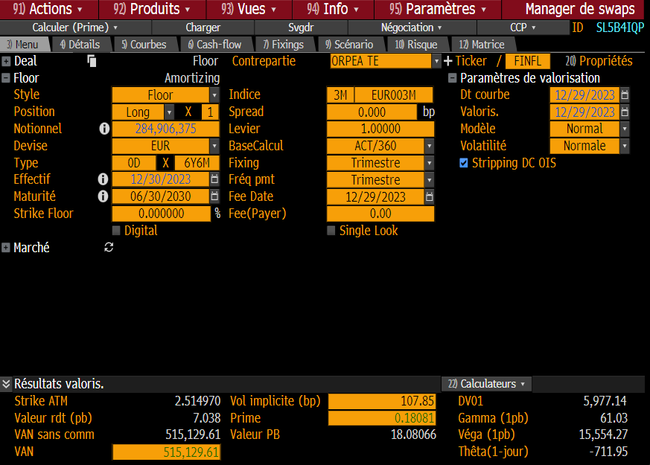
2016-08-05 | 343,325,000 | 2022-08-04 | 737,029,728.73
2016-08-12 | 343,325,000 | 2022-08-11 | 801,693,463.89
2016-08-19 | 412,925,000 | 2022-08-18 | 801,603,635.35
2016-08-26 | 412,925,000 | 2022-08-25 | 608,199,686.42
2016-09-02 | 472,925,000 | 2022-09-01 | 608,197,786.16
2016-09-09 | 472,925,000 | 2022-09-08 | 608,132,842.41 |  |  |  |  | OLD
2016-09-16 | 472,925,000 | 2022-09-15 | 635,828,067.31
2016-09-23 | 472,925,000 | 2022-09-22 | 628,391,975.15
2016-09-30 | 472,618,092 | 2022-09-29 | 628,391,975.15
2016-10-07 | 472,618,092 | 2022-10-06 | 562,919,382.72
2016-10-14 | 472,618,092 | 2022-10-13 | 562,333,081.40
2016-10-21 | 472,618,092 | 2022-10-20 | 558,831,768.82
2016-10-28 | 472,618,092 | 2022-10-27 | 558,513,469.53
2016-11-04 | 472,618,092 | 2022-11-03 | 558,209,648.59
2016-11-11 | 472,618,092 | 2022-11-10 | 558,124,038.27
2016-11-18 | 472,618,092 | 2022-11-17 | 516,731,181.11
2016-11-25 | 472,618,092 | 2022-11-24 | 516,243,408.93
2016-12-02 | 474,118,092 | 2022-12-01 | 516,241,495.10
2016-12-09 | 474,118,092 | 2022-12-08 | 516,175,323.09
2016-12-16 | 574,118,092 | 2022-12-15 | 516,154,973.56
2016-12-23 | 574,118,092 | 2022-12-22 | 525,020,124.54
2016-12-30 | 613,811,184 | 2022-12-29 | 525,020,124.54
2017-01-06 | 713,811,184 | 2023-01-05 | 502,360,344.03
2017-01-13 | 988,811,184 | 2023-01-12 | 502,274,265.82
2017-01-20 | 1,118,811,184 | 2023-01-19 | 501,347,763.61
2017-01-27 | 1,118,811,184 | 2023-01-26 | 501,216,120.08
2017-02-03 | 1,118,811,184 | 2023-02-02 | 500,705,793.22
2017-02-10 | 1,118,811,184 | 2023-02-09 | 500,639,930.09
2017-02-17 | 1,118,811,184 | 2023-02-16 | 500,619,481.07
2017-02-24 | 1,118,811,184 | 2023-02-23 | 500,361,219.64
2017-03-03 | 1,118,748,684 | 2023-03-02 | 508,256,624.43
2017-03-10 | 1,118,748,684 | 2023-03-09 | 508,188,594.90
2017-03-17 | 1,118,748,684 | 2023-03-16 | 508,168,095.95
2017-03-24 | 1,118,748,684 | 2023-03-23 | 507,750,032.15
2017-03-31 | 1,118,441,776 | 2023-03-30 | 506,973,504.70
2017-04-07 | 1,121,129,963 | 2023-04-06 | 537,034,302.09
2017-04-14 | 1,121,129,963 | 2023-04-13 | 520,746,423.29
2017-04-21 | 1,121,129,963 | 2023-04-20 | 520,506,572.59
2017-04-28 | 1,121,129,963 | 2023-04-27 | 520,194,171.85
2017-05-05 | 1,121,129,963 | 2023-05-04 | 519,886,468.01
2017-05-12 | 1,121,129,963 | 2023-05-11 | 519,798,796.13
2017-05-19 | 1,121,129,963 | 2023-05-18 | 519,709,895.51
2017-05-26 | 1,121,129,963 | 2023-05-25 | 516,645,437.08
2017-06-02 | 1,121,067,463 | 2023-06-01 | 516,247,072.06
2017-06-09 | 1,121,067,463 | 2023-06-08 | 516,180,459.79
2017-06-16 | 1,121,067,463 | 2023-06-15 | 516,121,060.31
2017-06-23 | 1,121,067,463 | 2023-06-22 | 515,702,656.32
2017-06-30 | 1,120,692,056 | 2023-06-29 | 515,702,656.32
2017-07-07 | 1,120,692,056 | 2023-07-06 | 644,301,120.85
2017-07-14 | 1,120,692,056 | 2023-07-13 | 643,759,815.12
2017-07-21 | 1,120,692,056 | 2023-07-20 | 643,519,061.31
2017-07-28 | 1,120,692,056 | 2023-07-27 | 715,600,820.38
2017-08-04 | 1,120,692,056 | 2023-08-03 | 715,290,027.39
2017-08-11 | 1,120,692,056 | 2023-08-10 | 715,202,288.86
2017-08-18 | 1,120,692,056 | 2023-08-17 | 715,202,288.86
2017-08-25 | 1,120,692,056 | 2023-08-24 | 714,877,021.57
2017-09-01 | 1,120,629,556 | 2023-08-31 | 714,875,066.48
2017-09-08 | 1,120,629,556 | 2023-09-07 | 714,476,674.50
2017-09-15 | 1,120,629,556 | 2023-09-14 | 714,388,697.50
2017-09-22 | 1,120,629,556 | 2023-09-21 | 713,959,207.25
2017-09-29 | 1,190,254,403 | 2023-09-28 | 713,959,207.25
2017-10-06 | 1,190,254,403 | 2023-10-05 | 700,081,277.92
2017-10-13 | 1,190,254,403 | 2023-10-12 | 697,551,981.06
2017-10-20 | 1,190,254,403 | 2023-10-19 | 696,849,554.73
2017-10-27 | 1,190,254,403 | 2023-10-26 | 696,745,851.02
2017-11-03 | 1,190,254,403 | 2023-11-02 | 695,993,893.54
2017-11-10 | 1,190,254,403 | 2023-11-09 | 695,926,338.70
2017-11-17 | 1,190,254,403 | 2023-11-16 | 695,827,816.47
2017-11-24 | 1,190,254,403 | 2023-11-23 | 695,737,092.70
2017-12-01 | 1,190,191,903 | 2023-11-30 | 696,497,720.06
2017-12-08 | 1,250,191,903 | 2023-12-07 | 696,097,350.10
2017-12-15 | 1,250,191,903 | 2023-12-14 | 322,008,046.18
2017-12-22 | 1,250,191,903 | 2023-12-21 | 321,576,012.68
2017-12-29 | 1,249,816,461 | 2023-12-28 | 321,576,012.68
2018-01-05 | 1,449,816,461 | 2023-12-29 | 310,040,162.19
2018-01-12 | 1,449,816,461 | 2024-01-05 | 292,958,376.76
2018-01-19 | 1,449,816,461 | 2024-01-12 | 292,869,435.89
2018-01-26 | 1,449,816,461 | 2024-01-19 | 292,163,987.49
2018-02-02 | 1,449,816,461 | 2024-01-26 | 292,059,630.56
2018-02-09 | 1,449,816,461 | 2024-02-02 | 296,235,420.07
2018-02-16 | 1,449,816,461 | 2024-02-09 | 296,167,293.74
2018-02-23 | 1,449,816,461 | 2024-02-16 | 296,146,237.45
2018-03-02 | 1,449,753,961 | 2024-02-23 | 296,054,586.69
2018-03-09 | 1,449,753,961 | 2024-03-01 | 289,561,477.99
2018-03-16 | 1,449,753,961 | 2024-03-08 | 289,491,986.04
2018-03-23 | 1,449,753,961 | 2024-03-15 | 289,432,128.33
2018-03-30 | 1,449,379,547 | 2024-03-22 | 289,036,282.45
2018-04-06 | 1,449,379,547 | 2024-03-29 | 284,906,374.56
2018-04-13 | 1,449,379,547 | 2024-04-05 | 278,854,145.65
2018-04-20 | 1,549,379,547 | 2024-04-12 | 278,764,474.25
2018-04-27 | 1,549,379,547 | 2024-04-19 | 278,055,983.61
2018-05-04 | 1,549,379,547 | 2024-04-26 | 277,950,633.78
2018-05-11 | 1,549,379,547 | 2024-05-03 | 277,379,882.26
2018-05-18 | 1,549,379,547 | 2024-05-10 | 277,289,392.27
2018-05-25 | 1,549,379,547 | 2024-05-17 | 277,289,392.27
2018-06-01 | 1,549,317,047 | 2024-05-24 | 277,196,804.09
2018-06-08 | 1,549,317,047 | 2024-05-31 | 277,094,559.98
2018-06-15 | 1,549,317,047 | 2024-06-07 | 276,303,044.85
2018-06-22 | 1,549,317,047 | 2024-06-14 | 276,212,883.67
2018-06-29 | 1,548,943,141 | 2024-06-21 | 272,343,602.16
2018-07-06 | 1,548,943,141 | 2024-06-28 | 269,666,694.27
2018-07-13 | 1,548,943,141 | 2024-07-05 | 269,584,311.97
2018-07-20 | 1,548,943,141 | 2024-07-12 | 269,493,343.39
2018-07-27 | 1,548,943,141 | 2024-07-19 | 268,781,790.20
2018-08-03 | 1,548,943,141 | 2024-07-26 | 268,624,926.00
2018-08-10 | 1,548,943,141 | 2024-08-02 | 268,143,729.62
2018-08-17 | 1,548,943,141 | 2024-08-09 | 268,074,442.69
2018-08-24 | 1,548,943,141 | 2024-08-16 | 268,053,076.03
2018-08-31 | 1,548,880,641 | 2024-08-23 | 267,908,845.00
2018-09-07 | 1,548,880,641 | 2024-08-30 | 267,808,598.14
2018-09-14 | 1,548,880,641 | 2024-09-06 | 267,011,848.80
2018-09-21 | 1,548,880,641 | 2024-09-13 | 266,920,948.78
2018-09-28 | 1,548,506,721 | 2024-09-20 | 266,541,478.06
2018-10-05 | 1,548,506,721 | 2024-09-27 | 249,607,743.25
2018-10-12 | 1,548,506,721 | 2024-10-04 | 247,091,957.10
2018-10-19 | 1,548,506,721 | 2024-10-11 | 247,000,266.55
2018-10-26 | 1,548,506,721 | 2024-10-18 | 247,312,920.75
2018-11-02 | 1,548,506,721 | 2024-10-25 | 247,155,511.69
2018-11-09 | 1,548,506,721 | 2024-11-01 | 246,580,436.67
2018-11-16 | 1,548,506,721 | 2024-11-08 | 246,510,563.81
2018-11-23 | 1,598,506,721 | 2024-11-15 | 246,489,040.26
2018-11-30 | 1,598,444,221 | 2024-11-22 | 246,376,267.13
2018-12-07 | 1,598,444,221 | 2024-11-29 | 246,376,267.13
2018-12-14 | 1,673,444,221 | 2024-12-06 | 245,476,035.08
2018-12-21 | 1,743,444,221 | 2024-12-13 | 245,383,859.47
2018-12-28 | 1,743,444,221 | 2024-12-20 | 245,122,820.03
2019-01-04 | 2,143,069,060 | 2024-12-27 | 245,122,820.03
2019-01-11 | 2,143,069,060 | 2025-01-03 | 216,945,207.29
2019-01-18 | 2,143,069,060 | 2025-01-10 | 216,853,311.82
2019-01-25 | 2,143,069,060 | 2025-01-17 | 214,225,211.81
2019-02-01 | 2,143,069,060 | 2025-01-24 | 214,004,767.79
2019-02-08 | 2,143,069,060 | 2025-01-31 | 213,927,181.47
2019-02-15 | 2,143,469,060 | 2025-02-07 | 213,927,181.47
2019-02-22 | 2,143,469,060 | 2025-02-14 | 213,835,036.19
2019-03-01 | 2,143,406,560 | 2025-02-21 | 213,721,278.06
2019-03-08 | 2,143,406,560 | 2025-02-28 | 213,635,971.88
2019-03-15 | 2,143,406,560 | 2025-03-07 | 213,225,563.74
2019-03-22 | 2,143,406,560 | 2025-03-14 | 213,131,633.24
2019-03-29 | 2,143,031,647 | 2025-03-21 | 212,404,011.24
2019-04-05 | 2,143,031,647 | 2025-03-28 | 212,093,693.14
2019-04-12 | 2,143,031,647 | 2025-04-04 | 202,650,166.88
2019-04-19 | 2,138,031,647 | 2025-04-11 | 202,557,515.62
2019-04-26 | 2,138,031,647 | 2025-04-18 | 202,193,758.15
2019-05-03 | 2,138,031,647 | 2025-04-25 | 202,033,978.68
...

